1 調査地点
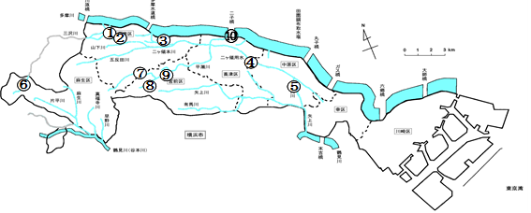

調査地点名
① | 二ヶ領本川上河原線 | 上河原親水施設
② | 二ヶ領本川 | 一本圦橋
③ | 二ヶ領用水宿河原線 | 北村橋
④ | 二ヶ領用水円筒分水下流 | 宮内親水施設
⑤ | 渋川 | 渋川親水施設
⑥ | 三沢川 | 下村橋
⑦ | 平瀬川支川 | 下長沢橋
⑧ | 平瀬川 | 柳橋
⑨ | 平瀬川 | 初山水路
⑩ | 多摩川 | 多摩川緑地二子地区

